問い合わせ一覧画面
画面ID |  |  |  |  | 画面名 |  |  |  |  | 概要（業務目的）
contact |  |  |  |  | 問い合わせ一覧画面 |  |  |  |  | 問い合わせ一覧を表示、氏名とメールアドレスで検索ができる。

画面レイアウト
【レイアウト】 |  |  |  |  |  |  |  |  |  |  |  | 【説明】
 |  |  |  |  |  |  |  |  |  |  |  | ＜表示＞
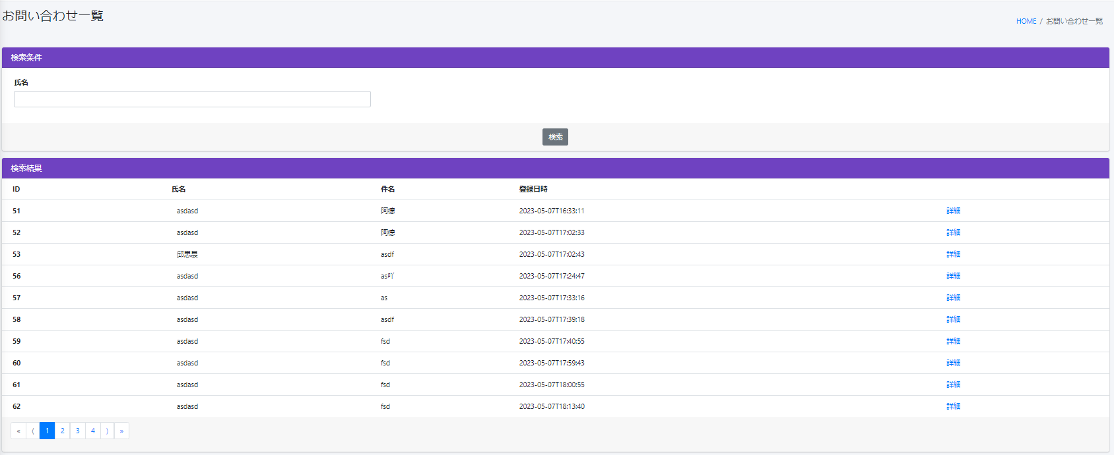
 |  |  |  |  |  |  |  |  |  |  |  | 1.初期表示
 |  |  |  |  |  |  |  |  |  |  |  |  | 問い合わせ基本情報を一覧にする。

1
2
 |  |  |  |  |  |  |  |  |  |  |  | 2.説明
 |  |  |  |  |  |  |  |  |  |  |  |  | ①検索：ボタン
 |  |  |  |  |  |  |  |  |  |  |  |  | ②を入力し、検索ボタンをを押したら
 |  |  |  |  |  |  |  |  |  |  |  |  | 問い合わせ氏名で検索できます。
4
5
6
7
3

 |  |  |  |  |  |  |  |  |  |  |  |  | ②検索条件：テキストボックス
 |  |  |  |  |  |  |  |  |  |  |  |  | 問い合わせ氏名を入力し、①をを押したら検索ができます。

 |  |  |  |  |  |  |  |  |  |  |  |  | ③詳細：URL
 |  |  |  |  |  |  |  |  |  |  |  |  | 詳細ボタンを押したら問い合わせ基本情報
 |  |  |  |  |  |  |  |  |  |  |  |  | 詳細画面に遷移する。

 |  |  |  |  |  |  |  |  |  |  |  |  | ④-⑦問い合わせ基本情報：

10
11
8
9
 |  |  |  |  |  |  |  |  |  |  |  |  | ⑧１：ボタン
 |  |  |  |  |  |  |  |  |  |  |  |  | 現在のページ数を表示する

12
 |  |  |  |  |  |  |  |  |  |  |  |  | ⑨>：ボタン
 |  |  |  |  |  |  |  |  |  |  |  |  | 次のページを表示する

 |  |  |  |  |  |  |  |  |  |  |  |  | ⑩》：ボタン
 |  |  |  |  |  |  |  |  |  |  |  |  | 最大ページ数のページを表示する

 |  |  |  |  |  |  |  |  |  |  |  |  | ⑪<：ボタン
 |  |  |  |  |  |  |  |  |  |  |  |  | 前のページ数を表示する

 |  |  |  |  |  |  |  |  |  |  |  |  | ⑫《：ボタン
 |  |  |  |  |  |  |  |  |  |  |  |  | 最小ページ数のページを表示する

 |  |  |  |  |  |  |  |  |  |  |  | ＜件数＞

項目定義
項目属性 |  |  |  |  |  |  |  |  |  |  |  | バリデーション |  |  |  |  |  | データベース項目 (*ロジックor詳細設計)
No | グループ タイプ | グループ名 (論理名) | コンポーネント名 | コンポーネント 物理名 | HTMLタイプ | I/O | 型 | 長さ | フォーマット ／スタイル | タブ オーダー | 表示条件 | 必須 | 桁 | 型 | 範囲 | 関連 | 参照 | テーブル | カラム
1 | Form | 検索フォーム | 検索ボタン |  | ボタン | IN |  | - |  | 1 | 常に表示
2 | Form | 検索フォーム | 検索内容 |  | テキストフィールド | IN | 文字列 | - |  | 2 | 常に表示
3 | Form | 検索フォーム | 詳細 |  | URL | IN |  | - |  | 3 | 常に表示
4 | Form | 表示フォーム | ID |  | テキストフィールド | IN | 文字列 | - |  | 4 | 常に表示 | 〇 |  |  |  |  |  | contact | id
5 | Form | 表示フォーム | 氏名 |  | テキストフィールド | IN | 文字列 | - |  | 5 | 常に表示 |  |  |  |  |  |  | contact | your_name
6 | Form | 表示フォーム | 件名 |  | テキストフィールド | IN | 文字列 | - |  | 6 | 常に表示 |  |  |  |  |  |  | contact | file_name
7 | Form | 表示フォーム | 登録日時 |  | テキストフィールド | IN | 文字列 | - |  | 7 | 常に表示 |  |  |  |  |  |  | contact | created_at
8 | nav | コンポーネント | 現在ページ |  | ページ内アンカー | IN |  | - |  | 8 | 常に表示
9 | nav | コンポーネント | 次へ |  | ページ内アンカー | IN |  | - |  | 9 | 常に表示
10 | nav | コンポーネント | 最大ページ数のページへ |  | ページ内アンカー | IN |  | - |  | 10 | 常に表示
11 | nav | コンポーネント | 前へ |  | ページ内アンカー | IN |  | - |  | 11 | 常に表示
12 | nav | コンポーネント | 最小ページ数のページへ |  | ページ内アンカー | IN |  | - |  | 12 | 常に表示

バリデーション

アクション
No | アクション名 | 機能概要
1 | Contact | 「検索」①ボタンを押すと、検索内容で問い合わせ情報を検索する。

問い合わせ詳細画面
画面ID |  |  |  | 画面名 |  |  |  |  | 概要（業務目的）
contact_detail |  |  |  | 問い合わせ詳細画面 |  |  |  |  | 問い合わせ情報を表示、編集不可。

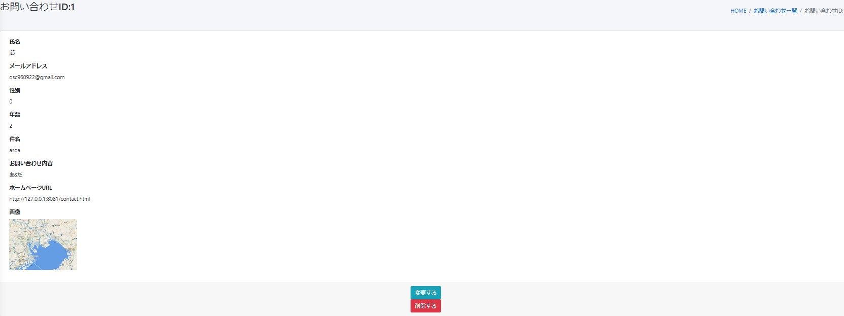
画面レイアウト
【レイアウト】 |  |  |  |  |  |  |  |  |  |  | 【説明】
 |  |  |  |  |  |  |  |  |  |  | ＜表示＞
 |  |  |  |  |  |  |  |  |  |  | 1.初期表示
1
 |  |  |  |  |  |  |  |  |  |  |  | 問い合わせ基本情報画面でクリックした問い合わせに該当する
 |  |  |  |  |  |  |  |  |  |  |  | 問い合わせ基本情報一覧をDBから取得し、表示する。
2
 |  |  |  |  |  |  |  |  |  |  | 2.説明
3
 |  |  |  |  |  |  |  |  |  |  |  | ①-⑧問い合わせ情報
4
 |  |  |  |  |  |  |  |  |  |  |  | 問い合わせ情報を表示する。

5
6
 |  |  |  |  |  |  |  |  |  |  |  | ⑨変更するボタン
 |  |  |  |  |  |  |  |  |  |  |  | 「変更する」③ボタンを押すと、問い合わせ変更画面に遷移する。
7
8
 |  |  |  |  |  |  |  |  |  |  |  | ⑩削除するボタン
 |  |  |  |  |  |  |  |  |  |  |  | 「削除する」④ボタンを押すと、該当問い合わせ基本情報はDBから削除される。
 |  |  |  |  |  |  |  |  |  |  |  | 一覧画面に戻る

9
10

 |  |  |  |  |  |  |  |  |  |  | ＜件数＞

項目定義
項目属性 |  |  |  |  |  |  |  |  |  |  | バリデーション |  |  |  |  |  | データベース項目 (*ロジックor詳細設計)
No | グループ タイプ | グループ名 (論理名) | コンポーネント名 | HTMLタイプ | I/O | 型 | 長さ | フォーマット ／スタイル | タブ オーダー | 表示条件 | 必須 | 桁 | 型 | 範囲 | 関連 | 参照 | テーブル | カラム
1 | Form | 表示フォーム | 氏名 | テキストフィールド | IN |  | - |  | 1 | 常に表示
2 | Form | 表示フォーム | メールアドレス | テキストフィールド | IN |  | - |  | 2 | 常に表示
3 | Form | 表示フォーム | 性別 | テキストフィールド | IN |  | - |  | 3 | 常に表示
4 | Form | 表示フォーム | 年齢 | テキストフィールド | IN |  | - |  | 4 | 常に表示
5 | Form | 表示フォーム | 件名 | テキストフィールド | IN |  | - |  | 5 | 常に表示
6 | Form | 表示フォーム | お問い合わせ内容 | テキストフィールド | IN |  | - |  | 6 | 常に表示
7 | Form | 表示フォーム | URL | テキストフィールド | IN |  | - |  | 7 | 常に表示
8 | Form | 表示フォーム | 画像 | イメージフィールド | IN |  | - |  | 8 | 常に表示
9 | Form | 操作フォーム | 変更する | ボタン | IN |  | - |  | 9 | 常に表示
10 | Form | 操作フォーム | 削除する | ボタン | IN |  | - |  | 10 | 常に表示
バリデーション

アクション
No | アクション名 | 機能概要
1 | contactEdit1 | 「変更する」③ボタンを押すと、問い合わせ基本情報を取得し、問い合わせ情報変更画面に遷移する。
2 | Contact_post | 「削除する」④ボタンを押すと、問い合わせ情報を削除して一覧に遷移する。

問い合わせ変更画面
画面ID |  |  |  | 画面名 |  |  |  |  | 概要（業務目的）
contact_edit |  |  |  | 問い合わせ変更画面 |  |  |  |  | 問い合わせ情報を変更、編集可。

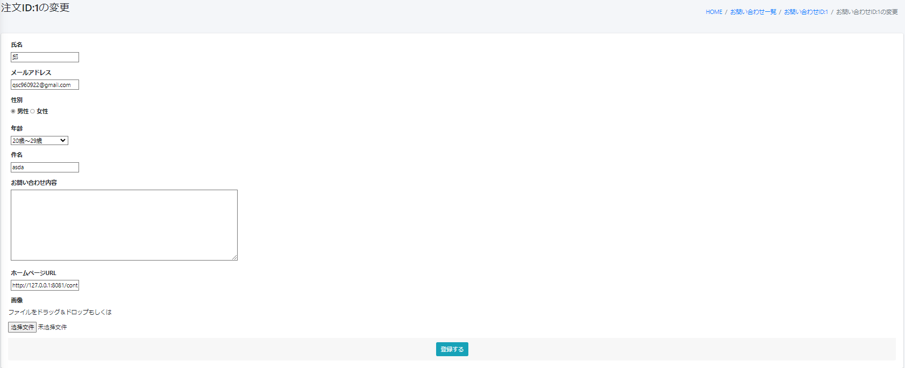
画面レイアウト
【レイアウト】 |  |  |  |  |  |  |  |  |  |  | 【説明】
 |  |  |  |  |  |  |  |  |  |  | ＜表示＞
 |  |  |  |  |  |  |  |  |  |  | 1.初期表示
1
 |  |  |  |  |  |  |  |  |  |  |  | 問い合わせ基本情報現状を表示する。

2
 |  |  |  |  |  |  |  |  |  |  | 2.説明
 |  |  |  |  |  |  |  |  |  |  |  | ①-⑧問い合わせ情報
3
4
5
 |  |  |  |  |  |  |  |  |  |  |  | ③登録する：ボタン
 |  |  |  |  |  |  |  |  |  |  |  | ①-⑨基本情報の変更内容を入力後、「登録する」③押下により
 |  |  |  |  |  |  |  |  |  |  |  | 基本情報変更処理を行い、問い合わせ基本情報一覧画面に遷移
 |  |  |  |  |  |  |  |  |  |  |  | する。
6

7

8
9

 |  |  |  |  |  |  |  |  |  |  | ＜件数＞

項目定義
項目属性 |  |  |  |  |  |  |  |  |  |  | バリデーション |  |  |  |  |  | データベース項目 (*ロジックor詳細設計)
No | グループ タイプ | グループ名 (論理名) | コンポーネント名 | HTMLタイプ | I/O | 型 | 長さ | フォーマット ／スタイル | タブ オーダー | 表示条件 | 必須 | 桁 | 型 | 範囲 | 関連 | 参照 | テーブル | カラム
1 | Form | 情報変更フォーム | 氏名 | テキストフィールド | IN | 文字列 |  |  | 1 | 常に表示 |  |  |  |  |  |  | contacct | your_name
2 | Form | 情報変更フォーム | メールアドレス | テキストフィールド | IN | 文字列 |  |  | 2 | 常に表示 |  |  |  |  |  |  | contacct | mail
3 | Form | 情報変更フォーム | 性別 | ラジオ | IN | 文字列 |  |  | 3 | 常に表示 |  |  |  |  |  |  | contacct | gender
4 | Form | 情報変更フォーム | 年齢 | プールダウンリスト | IN | 文字列 |  |  | 4 | 常に表示 |  |  |  |  |  |  | contacct | age
5 | Form | 情報変更フォーム | 件名 | テキストフィールド | IN | 文字列 |  |  | 5 | 常に表示 |  |  |  |  |  |  | contacct | title
6 | Form | 情報変更フォーム | お問い合わせ内容 | テキストフィールド | IN | 文字列 |  |  | 6 | 常に表示 |  |  |  |  |  |  | contacct | contact
7 | Form | 情報変更フォーム | URL | テキストフィールド | IN | 文字列 |  |  | 7 | 常に表示 |  |  |  |  |  |  | contacct | url
8 | Form | 情報変更フォーム | 画像 | イメージフィールド | IN | 文字列 |  |  | 8 | 常に表示 |  |  |  |  |  |  | contacct_form | file_name
9 | Form | 情報変更フォーム | 登録する | ボタン | IN |  |  |  | 9 | 常に表示

バリデーション

アクション
No | アクション名 | 機能概要
1 | contactEdit | 「登録する」③ボタンを押すと、問い合わせ基本情報を更新し、一覧画面に遷移する。

